Sites
F.F.P.J.P. - COMITE DU VAL DE MARNE

SITES PETANQUES

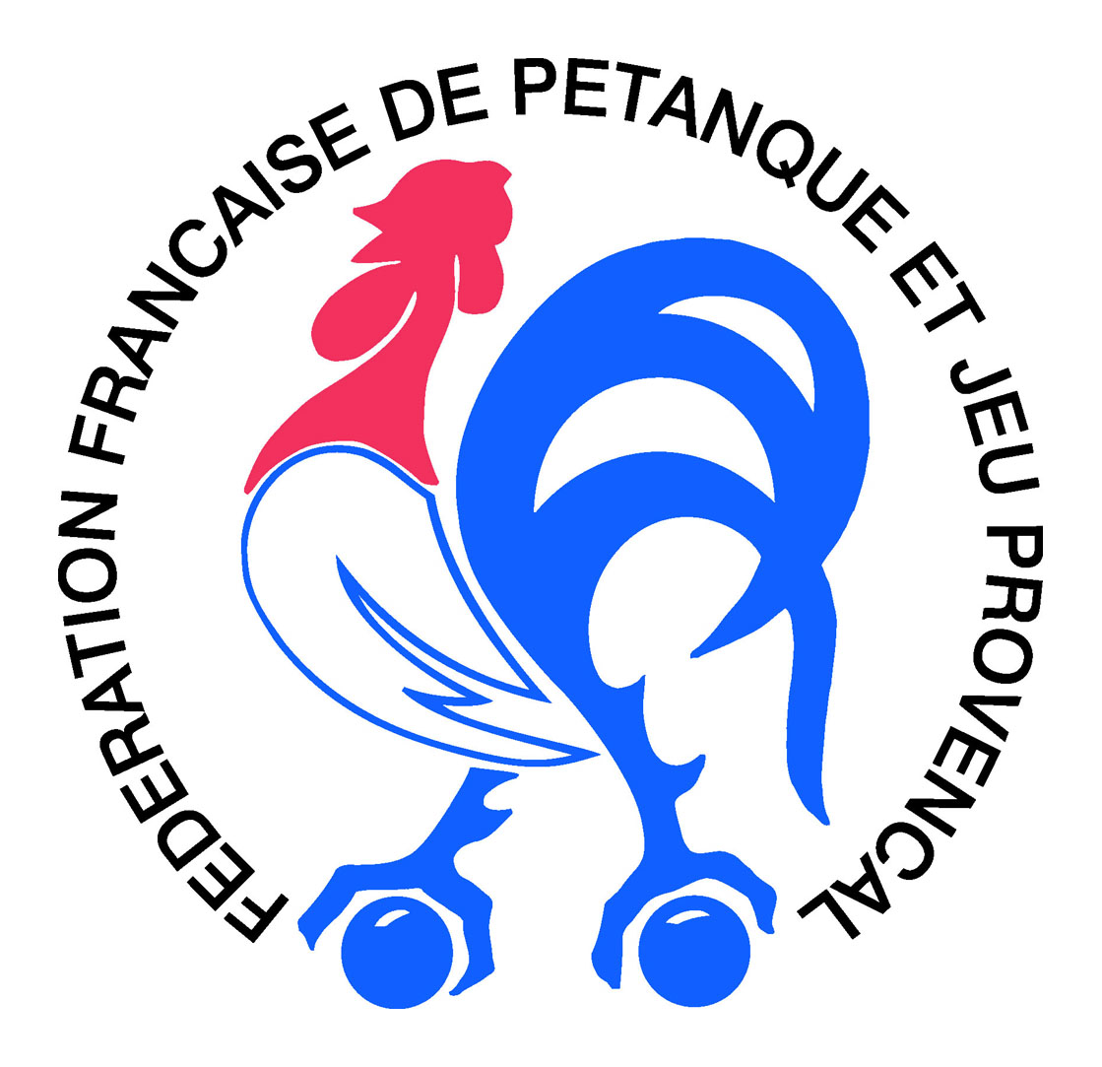



F.F.P.J.P. - Public |  | F.F.P.J.P. - Portail |  |  | F.F.P.J.P. - CNC |  |  | F.F.P.J.P. - Chpts France
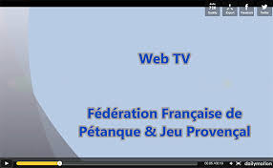


F.F.P.J.P. - Web TV |  | Logiciel Gestion Concours |  |  | Comité Val de Marne |  |  | Comité Régional IDF



Equipe Technique Régional |  | Confédération Mondiale |  |  | Fédération Internationale |  |  | Confédération Européenne

Boules Sport 2024 | CD 75 | CD 77 | CD 78 | CD 91 | CD 92 | CD 93 | CD 95 | Boules Sport 2024

